Hoja1
 | PROCESO DE DISEÑO |  | Fecha: 01 de Abril de 2020
 | TAPABOCA DESECHABLE
 |  |  | Página: 1 de 1

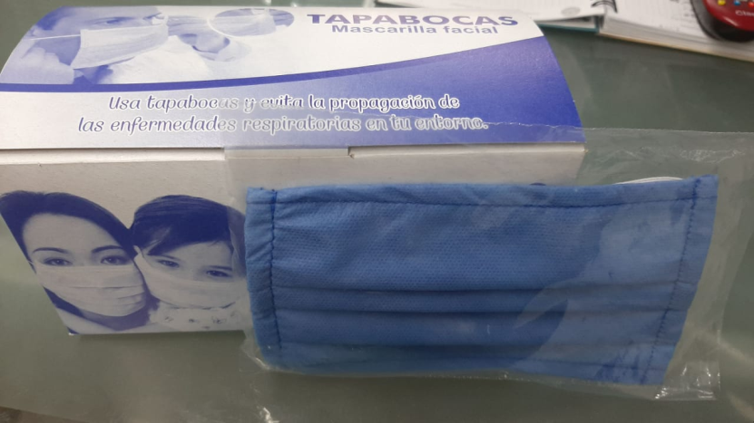
NOMBRE DEL PRODUCTO: | TAPABOCAS DESECHABLES
 | 3 pliegues de bandas
 | 2 capas
 | Caucho blanco

DESCRIPCION DEL PRODUCTO | Los tapabocas desechables de tres pliegues y dos capas son de uso obligatorio en cirujias, hoteles, restaurante, industrias alimentarias, industrias quimicas y hoy en dia para cualquier persona con problema respiratorios que puedan emanar germes via bocal o nasal.

COMPOSICION | Plegado (triple plisado, tres capas) sin fibra de vidrio son hipoalergenicos, muy baja resintencia a la respiracion, filtracion de alta calidad, no permite particulas nocivas(dos capas) con dos cintas elastica para oreja, resistencia a los fluidos. | 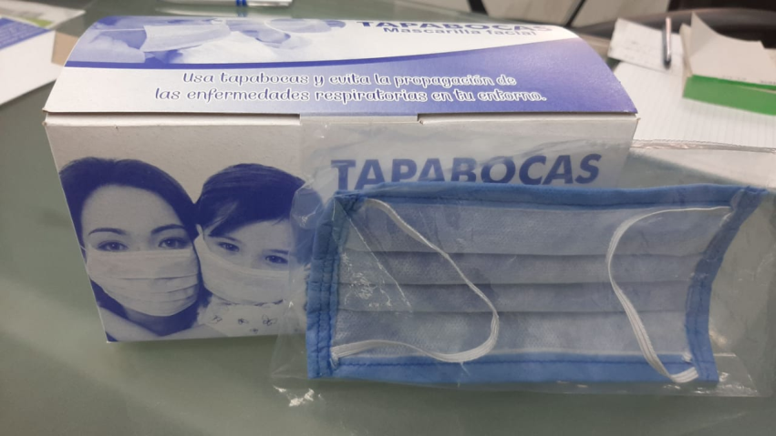

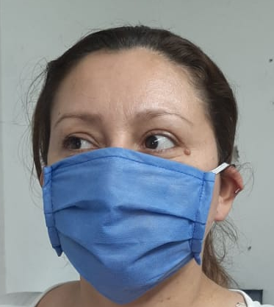
ELABORACION | Materiales suaves y resitentes , dos capas de polipropileno quirugico de 30 gramos cada uno. Este producto es elaborado con la mas alta calidad y aprobado para el uso humano sin ninguna restriccion.

ADVERTENCIA | El mal uso del tapabocas puede no proteger eficientemente de macroparticulas salivarias que pueden contener virus y bacterias.

USOS |  | PRESENTACION
Generales en ambientes limpios e higienicos. |  | Empaque individual en cajas de 50 unidades

VIDA ÚTIL |  | RECOMENDACIONES
8 horas de uso en el ambiente de trabajo para el cual fue diseñado |  | El uso de una mascara de higiene y antiproyecciones como precaucion.

